Sheet3
2015-02-05
09시40분 | 출발 | 6016번,서울매트로
11시00분 | 인천공항
14시05분 | AZ0759편
19시00분 | ROME FIUMICINO 공항
 | 레오나르도 익스프레스
 | 1. ‘Stazione Farrovia(기차역)’ 표지판을 찾아 따라간다.
 | 2. ‘Leonardo Express(레오나르도 익스프레스)’ 표지판이 있는 에스컬레이터를 타고 올라가면
 | 구름다리로 공항 기차역인 ‘Fiumicino Aeroporto(피우미치노 아에로포르토)’로 연결된다.
 | 3. 타바키나 티켓부스에서 열차표를 구입한다. (요금 14EUR)
 | 4. 전광판의 Oraio(출발시각)과 BIN.(플랫폼 번호)을 확인하여 전용 플랫폼으로 이동한다.
 | 5. 개찰기에 열차표를 넣는다. 사용한 시각이 각인되어 나온다.
 | 각인이 없을 경우 무임승차로 무시무시한 벌금을 부과 받을 수 있으니 꼭 시간이 각인되었는지 확인하자.
 | 선착장을 이용한다.
21시30분 | 를레 데이 파피 (Relais dei Papi : Via dei Gracchi 161, Rome, 00192)
 | 지하철MEA Battistini행 7분 (정류장 5개)
 | Repubblica - Barberini - Spagna - Flaminio - Lepanto
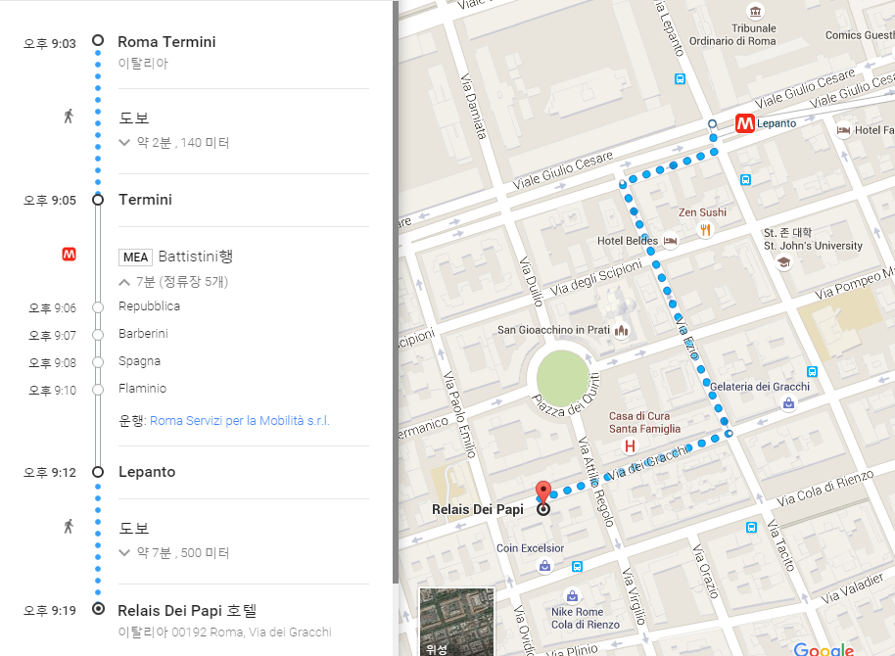

2015-02-06
08시00분 | 바티칸투어 | OTTAVIANO역
14시00분 | 바티칸투어

2015-02-07
08시00분 | 로마버스투어 | 산타마리아 마조레 성당
 | 콜로세움(외부관람) - 대전차 경기장 - 캄피톨리오 언덕 - 포로 로마노(외부관람) - 베네치아 광장
 | - 비토리오 엠마누엘레 2세 국왕기념관 - 나보나 광장 - 판테온 - 카타콤베 - 로마의 수도교(로마외곽)
 | - 바오로성인 참수터(로마외곽) - 트레비 분수- 스페인 광장

2월08일
07시00분 | check out
08시00분 | 콜로세움
 | 지하철MEA Anagnina행
 | Lepanto - Flaminio - Spagna - Barberini - Repubblica - Termini
 | 지하철MEB Laurentina행
 | Termini - Cavour - Colosseo
 | 포로 로마노 구경

18시50분 | 로마->피렌체
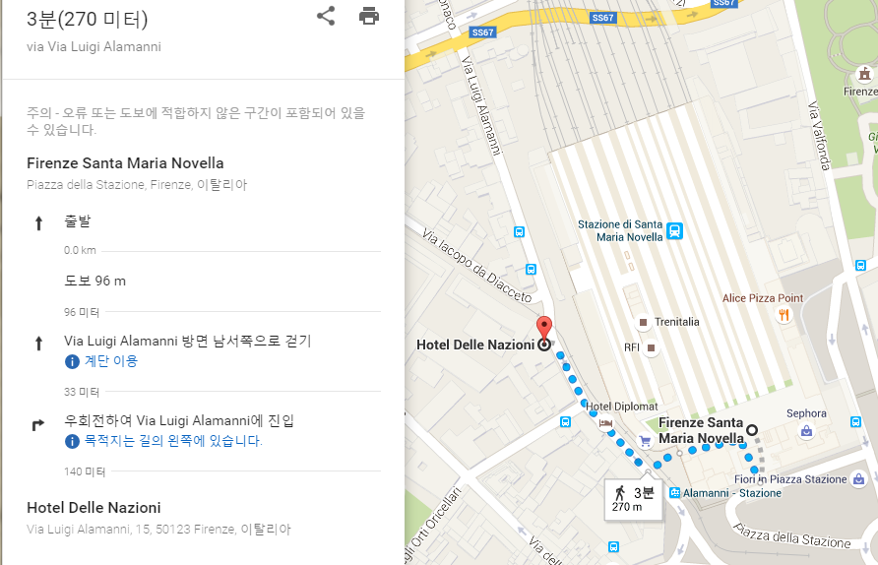

02월09일
08시50분 | 피렌체투어
 | 시뇨리아광장
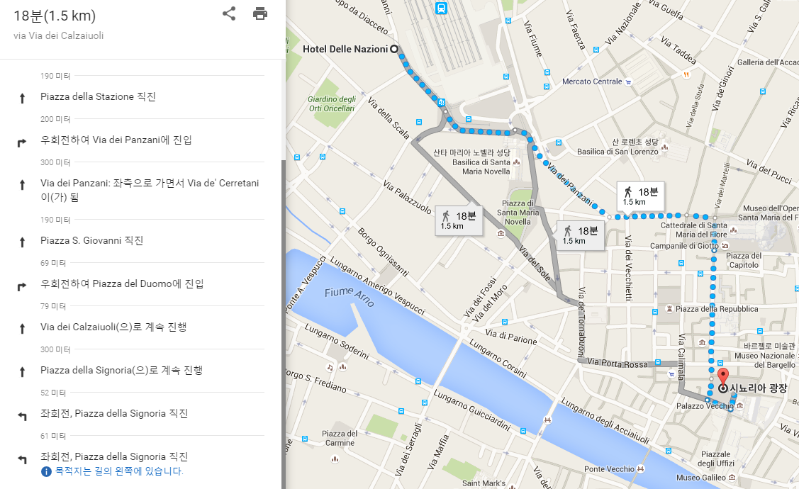

02월10일
 | 피사
 | 16.20유로
 | 06:53 Firenze S. M. Novella | Arrival
 | 08:06 Pisa Centrale

 | 18.00유로
 | 09:49 Pisa Centrale | Arrival
 | 10:39 La Spezia Centrale

 | 21.00유로
 | 20:06 La Spezia Centrale | Arrival
 | 22:02 Firenze S. M. Novella

 | 라스페찌아( 친퀘테레 )

02월11일
08시39분 | 로마이동

12시 | ROME FIUMICINO 공항이동
15시 | AZ0076
17시 | 스페인도착

